Sablon
📊 ȘABLON – Plan Financiar Lunar Simplificat
 |  | Din meniul derulant - cu click pe numele lunii-alege luna pentru care vrei sa estimezi cash-flowul
🗓️ Luna: | februarie

 | 1️⃣ VENITURI ESTIMATE
 | Sursă venit | Suma estimată | Dată așteptată încasare
 | Vânzări produse | 1.00 RON |  | Completeaza- in coloana C - suma pe care urmeaza sa o incasezi si in coloana D - alege din meniul derulant data preconizata a incasarii
Completeaza- in coloana B - numele produsului tau | Produsul 1 | 1.00 RON | 2025-01-01
 | Produsul 2
 | Produsul 3
 | Produsul 4
 | Produsul 5
 | Produsul 6
 | Servicii prestate | 0.00 RON
 | Serviciul 1 |  |  | Nu modifica randurile verzi
 | Serviciul 2 |  | 2025-01-07
 | Serviciul 3
 | Serviciul 4
 | Serviciul 5
 | Serviciul 6
 | Abonamente / recurente | 0.00 RON
 | …....
 | ….....
 | …...... |  | 2025-01-01
 | …......
 | …......
 | …......
 | Alte venituri | 0.00 RON
 | …..
 | …...
 | ….....
 | ….....
 | ….....
 | ….....
 | TOTAL VENITURI | 1.00 RON

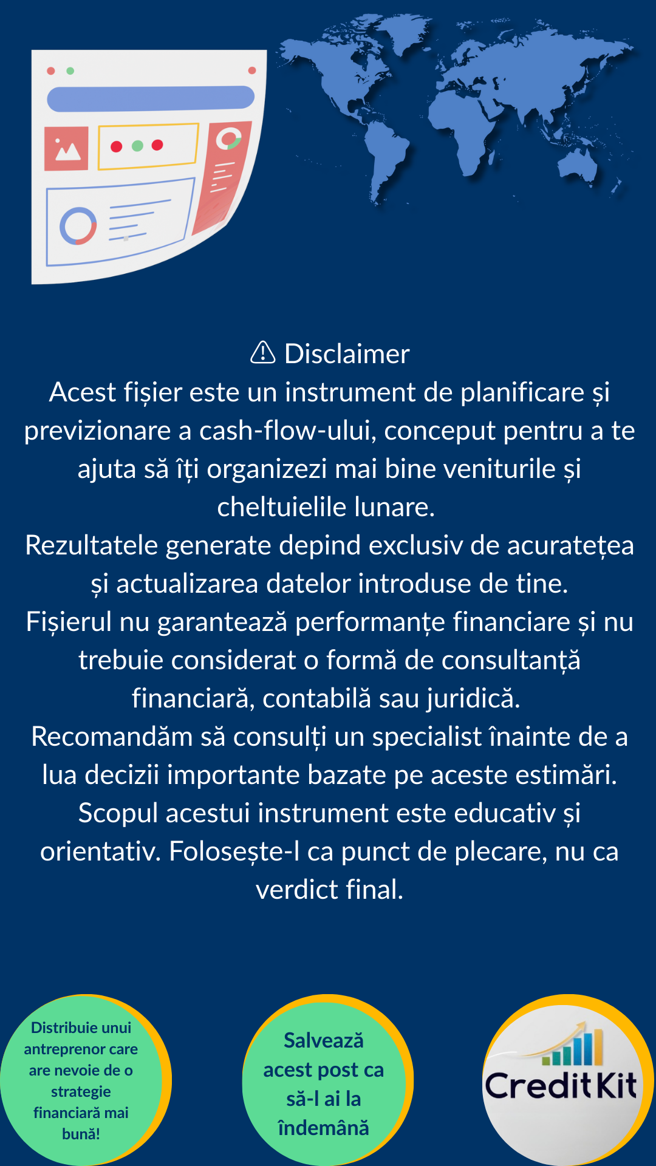
 | 2️⃣ CHELTUIELI ESTIMATE
 | Tip cheltuială | Suma estimată | Dată plată
 | Chirie birou / spațiu | 0.00 RON
 | …....
 | ….....
 | …......
 | …......
 | …......
 | Salarii / colaboratori | 0.00 RON
 | …......
 | …....
 | ….....
 | ….....
 | ….....
 | Marketing & reclame | 0.00 RON
 | ….......
 | ….......
 | …......
 | …......
 | …......
 | Costuri operaționale | 0.00 RON
 | ….....
 | ….........
 | ….........
 | ….........
 | ….........
 | Stocuri / furnizori | 0.00 RON
 | ….......
 | ….......
 | …...... |  | 2025-01-03
 | …......
 | …......
 | Taxe & impozite (TVA etc.) | 0.00 RON
 | ….........
 | …......... |  | 2025-01-07
 | ….......
 | ….......
 | Altele (ex: software, transport) | 0.00 RON
 | ….........
 | ….........
 | ….........
 | ….........
 | TOTAL CHELTUIELI | 0.00 RON

 | 3️⃣ CASH-FLOW ZILNIC (PROGNOZĂ)
 | Ziua lunii | Încasări prognozate | Plăți prognozate | Sold estimat (cash disponibil)
In casuta verde - scrie suma disponibila la sfarsitul lunii precedente - in casa si in conturile bancare | Sold luna precedenta
 | 2025-02-01 | 0.00 RON | 0.00 RON | 0.00 RON
 | 2025-02-02 | 0.00 RON | 0.00 RON | 0.00 RON
 | 2025-02-03 | 0.00 RON | 0.00 RON | 0.00 RON
 | 2025-02-04 | 0.00 RON | 0.00 RON | 0.00 RON
 | 2025-02-05 | 0.00 RON | 0.00 RON | 0.00 RON
 | 2025-02-06 | 0.00 RON | 0.00 RON | 0.00 RON
 | 2025-02-07 | 0.00 RON | 0.00 RON | 0.00 RON
 | 2025-02-08 | 0.00 RON | 0.00 RON | 0.00 RON
Nu modifica nici o alta celula din tabel | 2025-02-09 | 0.00 RON | 0.00 RON | 0.00 RON
 | 2025-02-10 | 0.00 RON | 0.00 RON | 0.00 RON
 | 2025-02-11 | 0.00 RON | 0.00 RON | 0.00 RON
 | 2025-02-12 | 0.00 RON | 0.00 RON | 0.00 RON
 | 2025-02-13 | 0.00 RON | 0.00 RON | 0.00 RON
 | 2025-02-14 | 0.00 RON | 0.00 RON | 0.00 RON
 | 2025-02-15 | 0.00 RON | 0.00 RON | 0.00 RON
 | 2025-02-16 | 0.00 RON | 0.00 RON | 0.00 RON
 | 2025-02-17 | 0.00 RON | 0.00 RON | 0.00 RON
 | 2025-02-18 | 0.00 RON | 0.00 RON | 0.00 RON
 | 2025-02-19 | 0.00 RON | 0.00 RON | 0.00 RON
 | 2025-02-20 | 0.00 RON | 0.00 RON | 0.00 RON
 | 2025-02-21 | 0.00 RON | 0.00 RON | 0.00 RON
 | 2025-02-22 | 0.00 RON | 0.00 RON | 0.00 RON
 | 2025-02-23 | 0.00 RON | 0.00 RON | 0.00 RON
 | 2025-02-24 | 0.00 RON | 0.00 RON | 0.00 RON
 | 2025-02-25 | 0.00 RON | 0.00 RON | 0.00 RON
 | 2025-02-26 | 0.00 RON | 0.00 RON | 0.00 RON
 | 2025-02-27 | 0.00 RON | 0.00 RON | 0.00 RON
 | 2025-02-28 | 0.00 RON | 0.00 RON | 0.00 RON
 | 2025-03-01 | 0.00 RON | 0.00 RON | 0.00 RON
 | 2025-03-02 | 0.00 RON | 0.00 RON | 0.00 RON
 | 2025-03-03 | 0.00 RON | 0.00 RON | 0.00 RON

💡 Recomandare: actualizează acest tabel 1 dată pe săptămână sau ori de câte ori ai schimbări importante.

 | 4️⃣ KPI-URI DE URMĂRIT
 | Indicator | Valoare estimată | Observații scurte
In casuta verde - scrie suma valoarea capitalurilor proprii - randul 46 din ultimul bilant | Marjă netă (%) | 100.00% | (Profit net / Venituri)
 | Costuri recurente/lună
 | ROE (Rentabilitate capital) | 100.00% | (Profit net / Capital propriu)
 | Rată cheltuieli/venituri | 0.00%
 | Capital propriu | 1.00 RON

 | 5️⃣ PROVIZIOANE & REZERVE
 | Tip rezervă | Suma pusă deoparte | Frecvență / Observații
 | Taxe trimestriale / TVA etc. |  | Lunar / trimestrial
 | Urgențe / neprevăzute |  | Recomandat min. 10% din venit
 | Investiții viitoare |  | Opțional
 | TOTAL PROVIZIOANE | 0.00 RON

6️⃣ RECAP DE FINAL DE LUNĂ

Întrebare |  |  | Răspuns / Observații
Veniturile reale au fost mai mari / mici decât estimarea?
Ce cheltuieli neprevăzute au apărut?
Ce a funcționat bine? Ce ai repeta?
Ce ajustezi luna viitoare?

